記載例
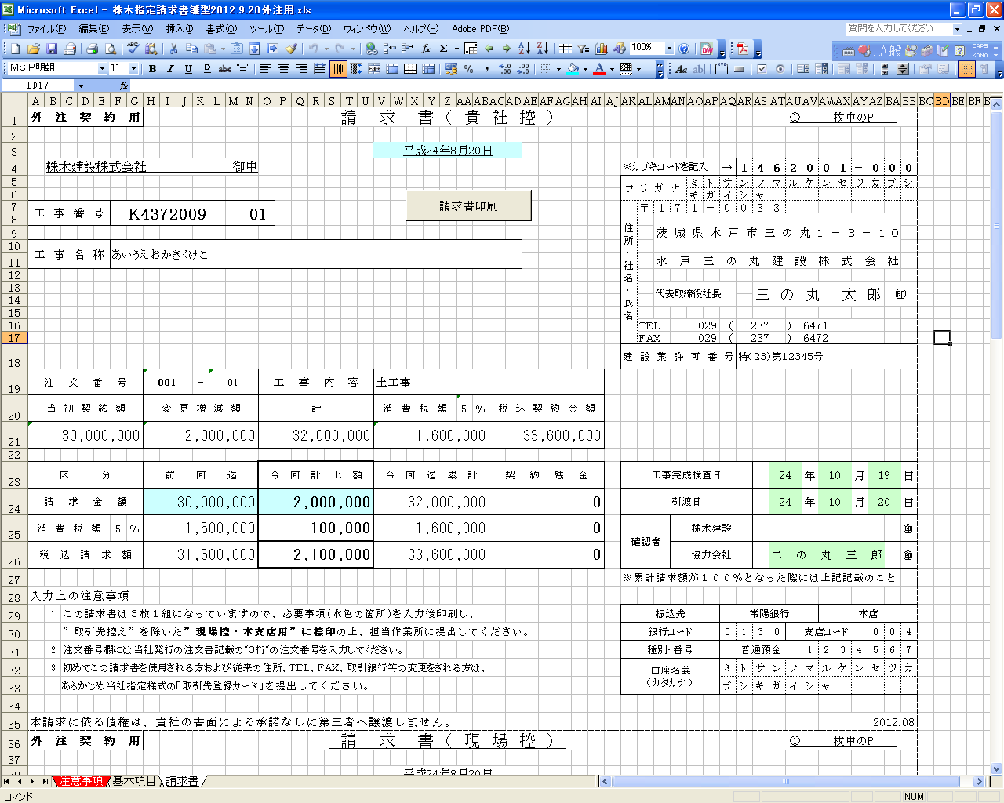

記載例

基本項目を全て入力後、色つきのセルに入力してください。

工事完成検査日・引渡日及び確認者は
現場担当者と打合せの上入力してください。

